KNEIPP
EAN | Beschreibung | Sprache | Stk. | Stk./ Karton | Stk./ Palette | Paletten | Retail Preis | Pictures
4008233158587 | Kneipp® boosting vitamin serum 30ml | DE/FR/NL | 2,940 | 6 | 4956 | 0.59 | 19.99 € | 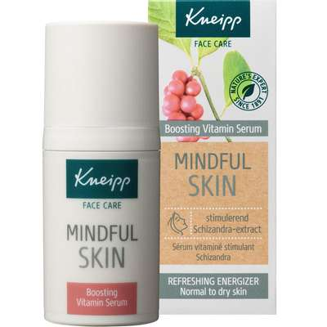
4008233161013 | Kneipp® mindful skin moisturizing 24h cream 50ml | DE/FR/NL | 3,120 | 6 | 3540 | 0.88 | 19.99 €
4008233158587 | Kneipp® refreshing cleansing gel mindful skin 190ml | DE/FR/NL | 1,350 | 6 | 4956 | 0.27 | 19.99 €
4008233158617 | Kneipp® regenerating sleeping cream 50ml | DE/FR/NL | 2,034 | 6 | 3024 | 0.67 | 19.99 €
4008233158594 | Kneipp® reviving eye cream 15ml | DE/FR/NL | 3,432 | 6 | 6372 | 0.54 | 16.99 € | 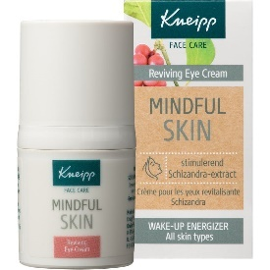
4008233152479 | Kneipp® Crembad Kurzurlaub 50ml | DE/FR | 33,660 | 12 | 3360 | 10.02 | 1.75 €
4008233161426 | Kneipp® Crembad Nur eine Kleinigkeit 50ml | DE/FR | 201,828 | 12 | 5400 | 37.38 | 1.75 €
4008233163239 | Kneipp® Schaumbad 20 Minuten unter Palmen 50ml | DE/FR | 17,796 | 12 | 5400 | 3.30 | 1.55 €
4008233158082 | Kneipp® Badekristalle Zeit zu feiern 60gr | DE/FR | 17,472 | 12 | 3360 | 5.20 | 1.69 €
4008233159942 | Kneipp® Badekristalle I like you berry much 60gr | DE/FR | 38,904 | 12 | 3360 | 11.58 | 1.69 €
 |  |  | 322,536 |  |  | 70.43

